关系图
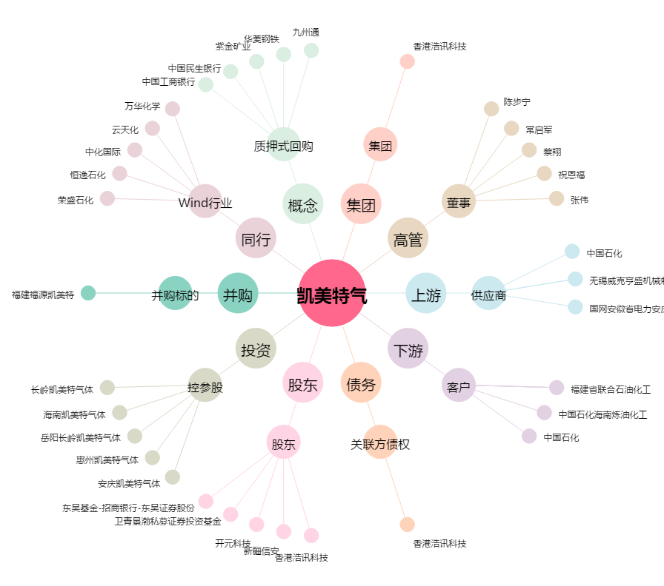
凯美特气[002549.SZ] - 关系概览图

